3.1

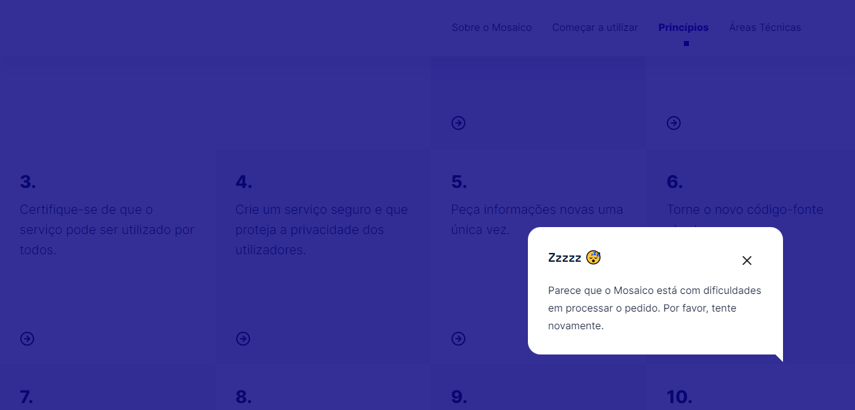
voltar à página inicial |  |  |  | 3 - RESPOSTA
 | S | N | NA
 | x |  |  | 3.1 Em ações longas, o sistema deve indicar o que está a acontecer
 |  |  |  | O sistema deve indicar o que está a processar ou qual o tempo de espera expectável quando o utilizador desencadeia ações que levem a este comportamento.

 | Listagem de evidências
 |  |  |  |  | Notas: | O portal apresenta mensagens de erro e loading.

4.4
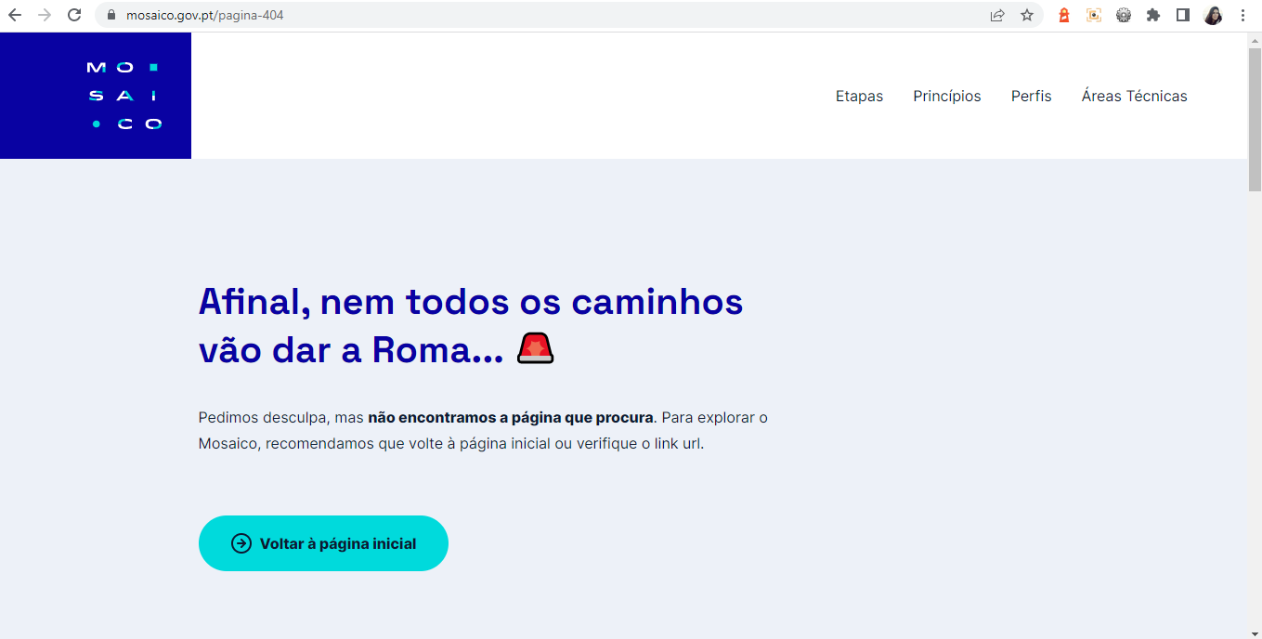
voltar à página inicial |  |  |  | 4 - ERROS
 | S | N | NA
 | x |  |  | 4.4 As mensagens de erro devem mostrar os passos concretos para a resolução dos mesmos
 |  |  |  | As mensagens de erro devem ser claras e sucintas, não expondo desnecessariamente o utilizador a mecanismos internos do sistema, explicando claramente os passos necessários para que o utilizador resolva o problema.

 | Listagem de evidências
 |  |  |  |  | Notas: | Não existem atualmente formulários de preenchimento no portal que possam gerar mensagens de erro. No entanto, o portal apresenta a mensagem de erro quando se tenta abrir uma página que não existe, permitindo ao utilizador continuar a navegar no portal.

